C名泰和
怡泰祥珠宝有限公司
代销商品结算明细表
 | 供应商名称： | C名泰和 |  |  |  | 结算周期: | 2023-03-01

序号 | 条码 | 商品名称 | 供应商自定码 | 规格型号 | 质检证书 | 供应商货号 | 图片名称 | 单位名称 | 数量 | 出库金额
1 | 30292383 | 翡翠手镯 | CD1 | N1_72.6g_18.2 | FKA00190900981 |  | d2770ba1fb0d40d59ab1dc1a705f1633 | 支 | 1 | 150,000.00
2 | 49365912 | G18K翡翠吊坠 | CD1 | N_10.99g_钻 | BFA14220713386 |  | 3bc0cd26d735411aafe260d26f22b42c | 件 | 1 | 80,000.00
3 | 29306053 | 翡翠手镯 | CD1 | 78.7g_59.5 | FKA00180701038 | 183_180709_9 | 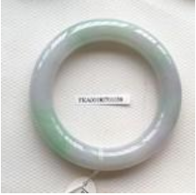 |  | 1 | 10,000.00
4 | 30989450 | 翡翠手镯 | CD1 | 43.09g_57.6 | Q2103028972 |  | 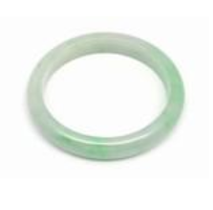 |  | 1 | 15,000.00
5 | 30504820 | G18K翡翠戒指 | CD1 | 7.3g_14# 钻 | FKA11200100649 | 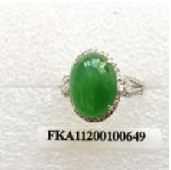 |  |  | 1 | 35,000.00
6 | 总计 |  |  |  |  |  |  |  | 5 | 290,000.00

